Hoja1
0

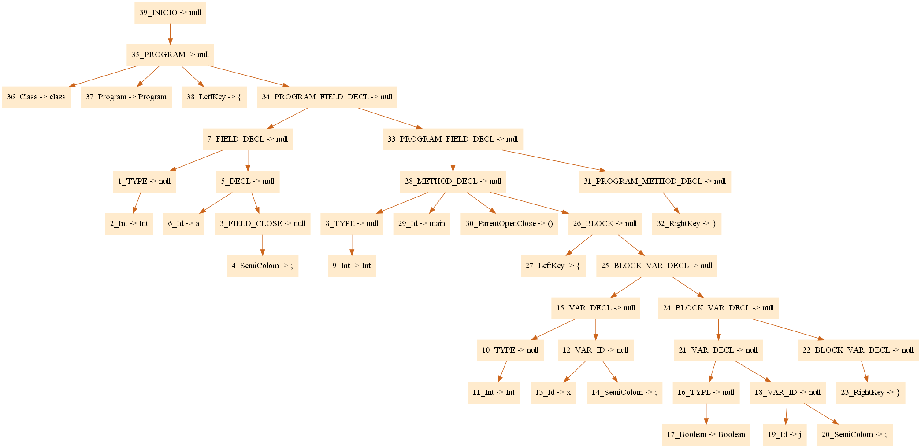

 |  |  |  |  |  |  |  |  |  |  |  | generador variables temporales |  | a | nombre temporal | a1
 |  |  |  |  |  |  |  |  |  |  |  | generador variables temporales |  | 1

 |  |  |  |  |  |  |  |  |  |  |  | Tipos de operaciones
 |  |  |  |  |  |  |  |  |  |  |  | Field declaration
 |  |  |  |  |  |  |  |  |  |  |  | Method declaracion
 |  |  |  |  |  |  |  |  |  |  |  | Var declaration
 |  |  |  |  |  |  |  |  |  |  |  | Operaciones | Suma
 |  |  |  |  |  |  |  |  |  |  | Saber cuantos hermanos tiene |  | Resta
 |  |  |  |  |  |  |  |  |  |  | Saber cuantos hijos tendrá |  | Multiplicacion
 |  |  |  |  |  |  |  |  |  |  |  |  | Division
 |  |  |  |  |  |  |  |  |  |  |  |  | Mod

 |  |  |  |  |  |  |  |  |  |  |  | Compraciones | Igual
 |  |  |  |  |  |  |  |  |  |  |  |  | NoIgual
 |  |  |  |  |  |  |  |  |  |  |  |  | Mayor que
 |  |  |  |  |  |  |  |  |  |  |  |  | Menor que
 |  | PRIMERO |  | SEGUNDO |  |  |  |  |  |  |  |  | d
 | Nodo | 1 |  | 2 |  | 3 |  | 4 | 5 | 6 |  | If
 |  | operacion | definir comienzo | operacion | field declaration | operación | method declaration | operación | operación | operación |  | For
 |  | etiqueta | main | tipo | int | tipo | int |  |  |  |  | Method call
 |  |  |  | id | a | id | main

